ZiarnoWYKRESY
Średnie ceny zakupu pszenicy konsumpcyjnej i kukurydzy w przedsiębiorstwach dokonujących zakupu zbóż w układzie tygodniowym

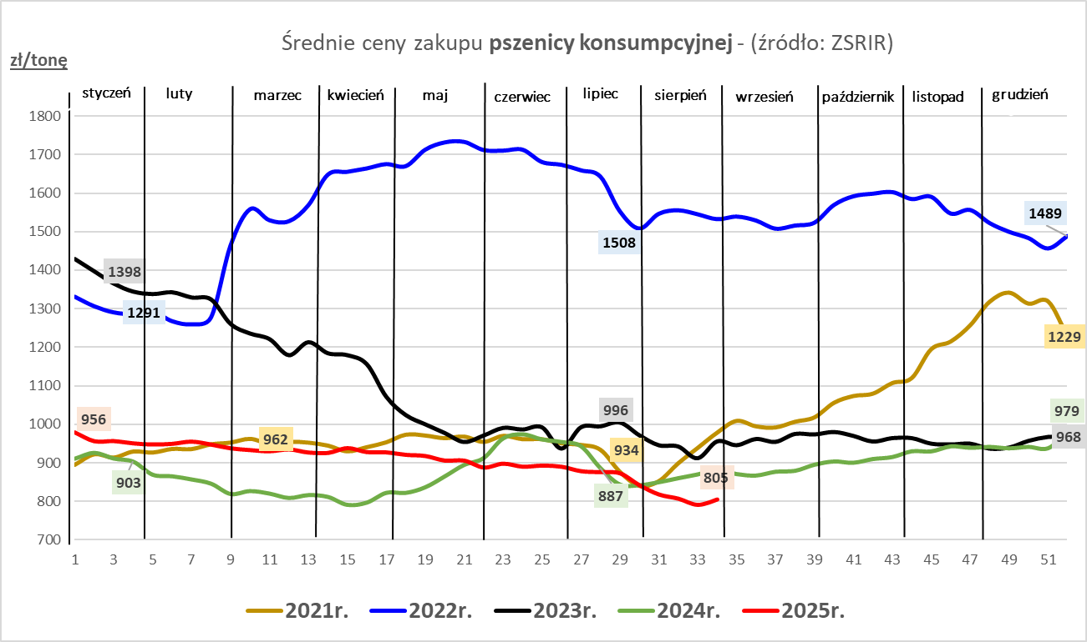
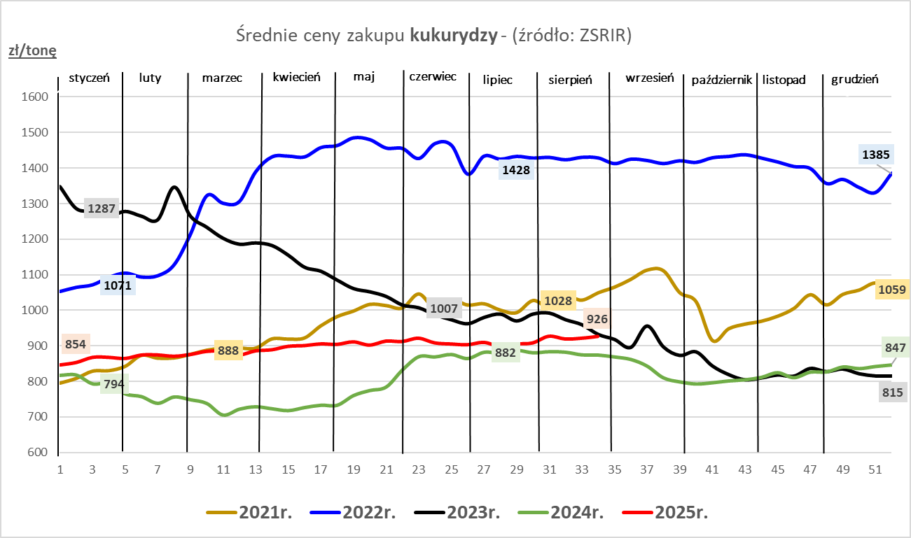

ZiarnoPL_UE_MATIF
Porównanie średnich cen pszenicy konsumpcyjnej i kukurydzy na giełdzie w Paryżu oraz w Polsce i UE
Ceny zbóż w poszczególnych krajach UE dostępne są na stronie | https://agriculture.ec.europa.eu/data-and-analysis/markets/overviews/market-observatories/crops/cereals-statistics_en
W związku z aktualizacją bazy danych KE (nawet do kilku tygodni wstecz) wyliczona średnia cena UE dla poszczególnych zbóż może ulegać zmianie

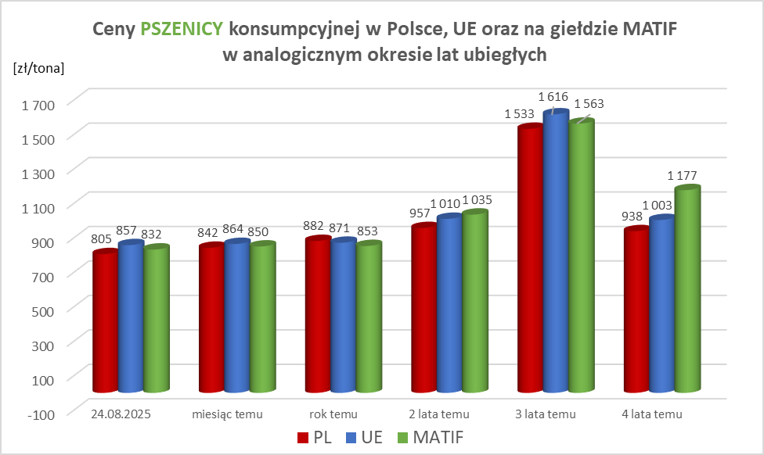
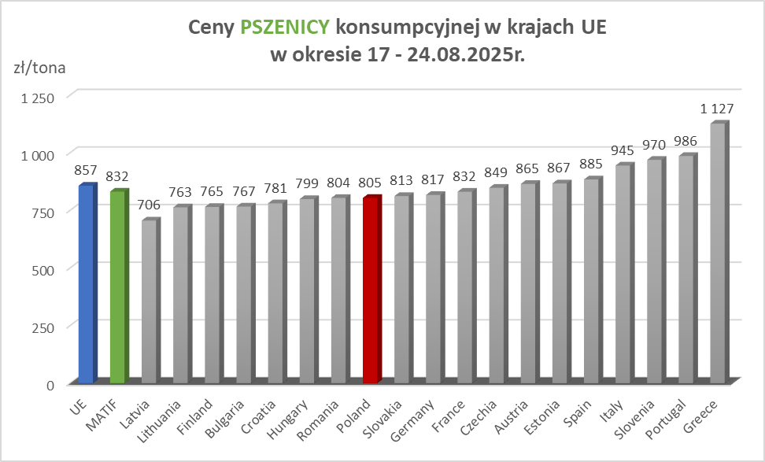

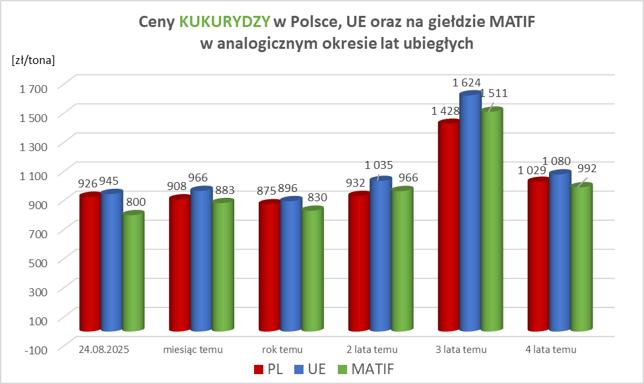
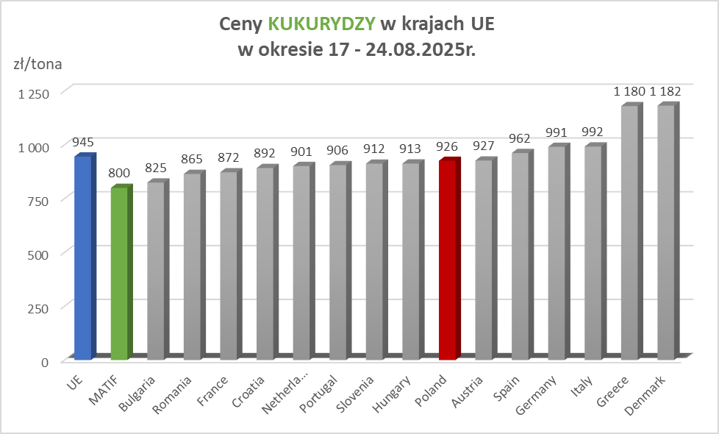

MąkaSPRZED
Średnie ceny sprzedaży mąk w przedsiębiorstwach prowadzących przemiał ziarna zbóż
w okresie: | 18 - 24.08.2025r.

 |  | POLSKA |  |  |  |  | MAKROREGION
 |  |  |  |  |  |  | Centralno-Wschodni |  |  | Południowy |  |  | Północno-Zachodni
MĄKA | TYP MĄKI | Cena [zł/tona] |  | Zmiana | Strukt. obrot. [%] |  | Cena [zł/tona] |  | Zmiana | Cena [zł/tona] |  | Zmiana | Cena [zł/tona] |  | Zmiana
 |  | 2025-08-24 | 2025-08-17 | ceny [%] | 2025-08-24 | 2025-08-17 | 2025-08-24 | 2025-08-17 | ceny [%] | 2025-08-24 | 2025-08-17 | ceny [%] | 2025-08-24 | 2025-08-17 | ceny [%]
PSZENNA detaliczna (1kg) wg rodzaju:
tortowa | 450 | 1,758 | 1,801 | -2.4 | 76.1 | 73.0 | 1,849 | 2,005 | -7.8 | 1,710 | 1,706 | 0.2 | 1,736 | 1,714 | 1.3
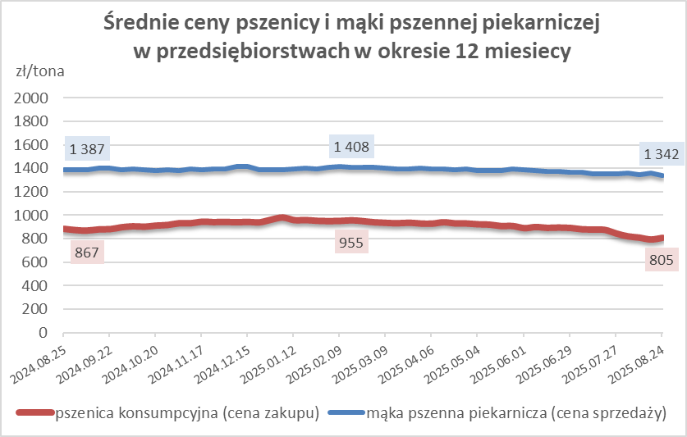
wrocławska | 500 | 2,268 | 2,280 | -0.5 | 8.1 | 9.1 | 1,722 | 2,065 | -16.6 | nld | nld | * | 1,786 | 1,939 | -7.9
poznańska | 500 | 2,505 | 2,428 | 3.2 | 3.1 | 3.5 | nld | 2,512 | * | nld | 2,516 | * | nld | nld | *
krupczatka | 450/500 | 2,054 | 2,258 | -9.1 | 1.5 | 1.3 | nld | nld | * | -- | nld | -- | nld | 2,156 | *
luksusowa | 550 | 2,144 | 2,442 | -12.2 | 11.2 | 13.0 | 2,773 | 3,086 | -10.2 | nld | nld | * | 1,613 | 1,660 | -2.9
 | Ogółem | - | - | - | 100.0 | 100.0 | - | - | - | - | - | - | - | - | -
PSZENNA | 450 | 2,104 | 2,241 | -6.1 | 6.7 | 6.4 | 1863 | 2016 | -7.6 | 2280 | 2497 | -8.7 | 1764 | 1734 | 1.7
detaliczna | 500 | 2,347 | 2,310 | 1.6 | 2.5 | 2.6 | 2377 | 2485 | -4.4 | 2658 | 2645 | 0.5 | 1808 | 1811 | -0.2
(paczkowana 1kg) | 550 | 2,167 | 2,474 | -12.4 | 0.7 | 0.8 | 2773 | 3086 | -10.2 | nld | 1888 | * | 1621 | 1680 | -3.5
 | 650 | 1,467 | 1,451 | 1.1 | 0.7 | 1.0 | nld | nld | * | nld | nld | * | nld | nld | *
 | Ogółem | - | - | - | 10.5 | 10.8 | - | - | - | - | - | - | - | - | -
PSZENNA | 450 | 1,560 | 1,554 | 0.4 | 1.5 | 1.8 | 1531 | 1524 | 0.5 | 1730 | 1673 | 3.4 | 1345 | 1354 | -0.6
piekarnicza | 500 | 1,427 | 1,489 | -4.2 | 9.6 | 9.4 | 1448 | 1615 | -10.3 | 1431 | 1438 | -0.5 | 1387 | 1392 | -0.3
(w workach) | 550 | 1,449 | 1,610 | -10.0 | 3.9 | 4.2 | 1586 | 2133 | -25.6 | 1430 | 1449 | -1.4 | 1387 | 1353 | 2.5
 | 650 | 1,350 | 1,342 | 0.6 | 1.6 | 1.8 | 1320 | 1329 | -0.7 | 1372 | 1345 | 2.0 | 1306 | 1342 | -2.7
 | 750 | 1,317 | 1,325 | -0.6 | 6.0 | 5.9 | 1313 | 1326 | -1.0 | 1356 | 1375 | -1.4 | 1250 | 1222 | 2.3
 | 850 | 1,369 | 1,391 | -1.5 | 0.3 | 0.2 | nld | 1402 | * | -- | -- | -- | nld | nld | *
 | Ogółem | - | - | - | 22.8 | 23.2 | - | - | - | - | - | - | - | - | -
PSZENNA | 450 | 1,250 | 1,259 | -0.7 | 2.1 | 2.2 | nld | nld | * | 1226 | 1230 | -0.3 | nld | nld | *
piekarnicza | 500 | 1,293 | 1,320 | -2.1 | 11.4 | 12.3 | 1255 | 1251 | 0.3 | 1362 | 1419 | -4.0 | 1275 | 1336 | -4.6
(luzem) | 550 | 1,398 | 1,403 | -0.4 | 24.4 | 22.5 | 1264 | 1235 | 2.4 | 1436 | 1455 | -1.3 | 1373 | 1367 | 0.5
 | 650 | 1,290 | 1,284 | 0.5 | 9.5 | 9.7 | 1226 | 1235 | -0.7 | 1371 | 1344 | 2.1 | 1192 | 1180 | 1.0
 | 750 | 1,208 | 1,209 | -0.1 | 10.4 | 10.8 | 1226 | 1220 | 0.5 | 1212 | 1225 | -1.1 | 1165 | 1156 | 0.7
 | 850 | 1,131 | 1,140 | -0.8 | 0.6 | 0.6 | 1134 | 1128 | 0.5 | nld | nld | * | -- | nld | --
 | Ogółem | - | - | - | 58.4 | 58.0 | - | - | - | - | - | - | - | - | -
ŻYTNIA | 580 | 1,243 | 1,235 | 0.6 | 0.3 | 0.2 | 1164 | 1179 | -1.3 | 1386 | 1333 | 4.0 | 1216 | 1304 | -6.7
piekarnicza | 720 | 1,237 | 1,243 | -0.5 | 2.7 | 2.7 | 1260 | 1263 | -0.2 | 1262 | 1260 | 0.2 | 1194 | 1200 | -0.5
(w workach) | 2000 | 1,283 | 1,262 | 1.6 | 0.3 | 0.2 | 1261 | 1219 | 3.4 | nld | nld | * | 1340 | 1328 | 0.9
 | Ogółem | - | - | - | 3.3 | 3.2 | - | - | - | - | - | - | - | - | -
ŻYTNIA | 580 | 1,073 | nld | * | 0.1 | 0.0 | nld | -- | -- | nld | nld | 4.7 | -- | nld | --
piekarnicza | 720 | 1,076 | 1,078 | -0.3 | 4.7 | 4.7 | 1075 | 1073 | 0.2 | 1106 | 1103 | 0.3 | 1065 | 1078 | -1.2
(luzem) | 2000 | nld | 1,107 | * | 0.2 | 0.2 | nld | 1107 | * | -- | -- | -- | -- | -- | --
 | Ogółem | - | - | - | 5.0 | 4.9 | - | - | - | - | - | - | - | - | -
 |  |  |  | Ogółem | 100.0 | 100.0

MąkaZAK
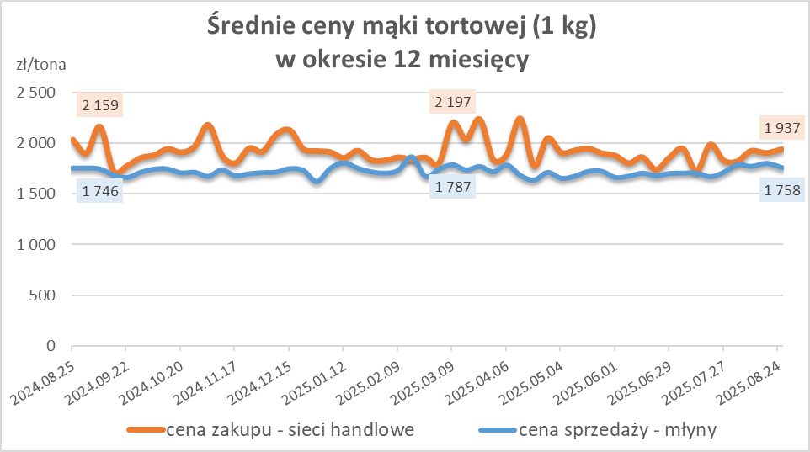
Średnie ceny zakupu mąki pszennej (ważniejszych rodzajów) płacone przez podmioty handlu detalicznego
w okresie: | 18 - 24.08.2025r.

Towar |  | POLSKA
 |  | Cena [zł/tona] |  | Zmiana
 |  | 2025-08-24 | 2025-08-17 | ceny [%]
PSZENNA detaliczna (1kg) wg rodzaju | Tortowa 450 | 1,937 | 1,901 | 1.9
 | Luksusowa 550 | 1,634 | 1,715 | -4.7
 | Wrocławska 500 | 2,104 | 2,333 | -9.8

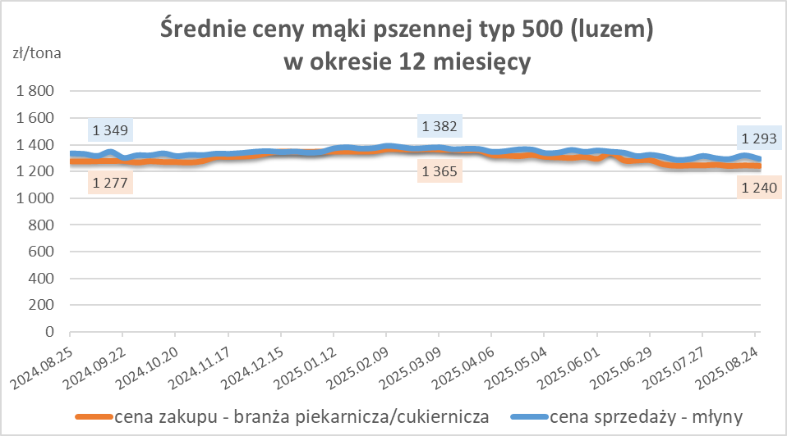
Średnie ceny zakupu mąki (ważniejszych rodzajów) płacone przez podmioty branży piekarsko-cukierniczej
w okresie: | 18 - 24.08.2025r.

Towar | Typ | POLSKA
 |  | Cena [zł/tona] |  | Zmiana
 |  | 2025-08-24 | 2025-08-17 | ceny [%]
Pszenna luzem | 500 | 1,240 | 1,245 | -0.4
 | 750 | 1,166 | 1,147 | 1.7
Żytnia luzem | 720 | 1,057 | 1,058 | -0.1
Pszenna w workach | 500 | 1,380 | nld | *
 | 750 | nld | nld | *
Żytnia w workach | 720 | 1,111 | nld | *

HZ wykresy
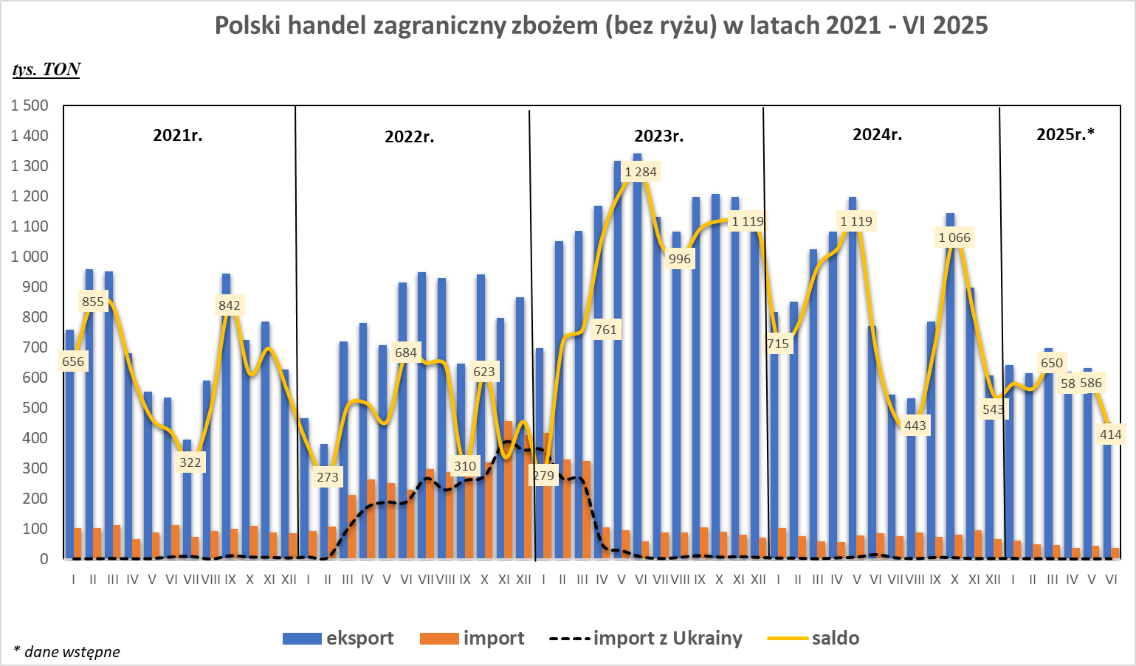
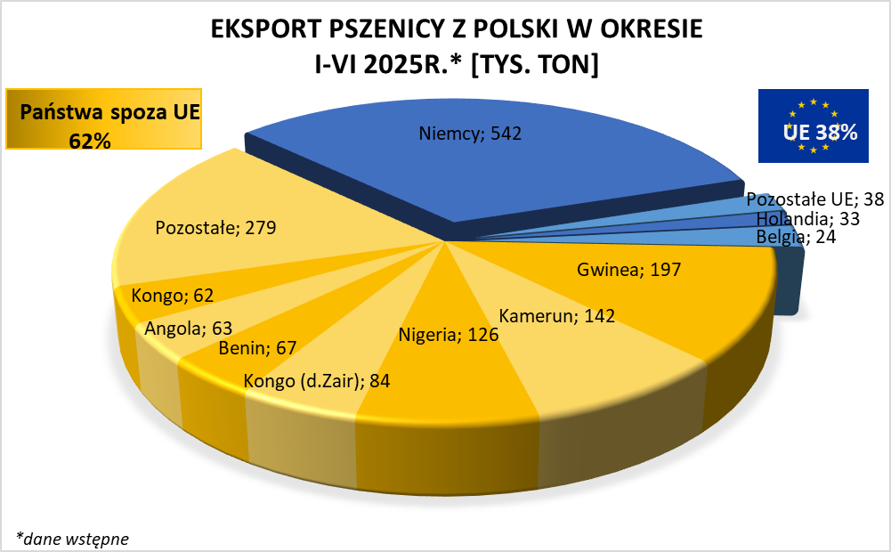
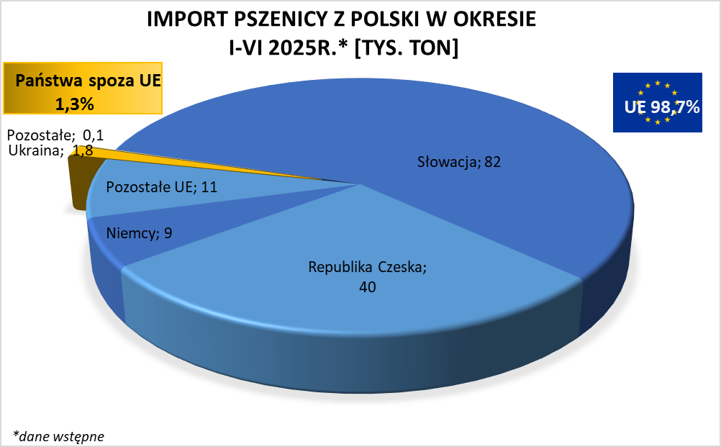

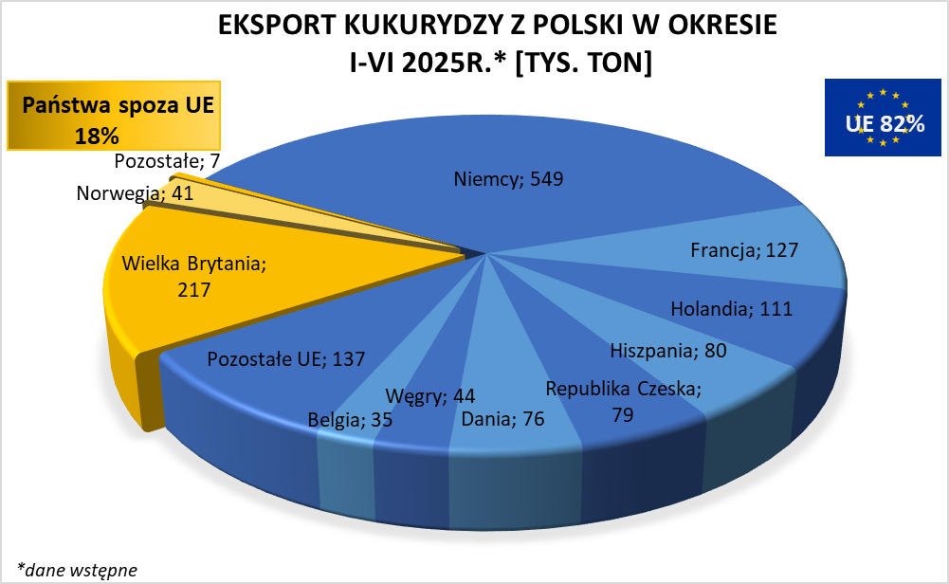
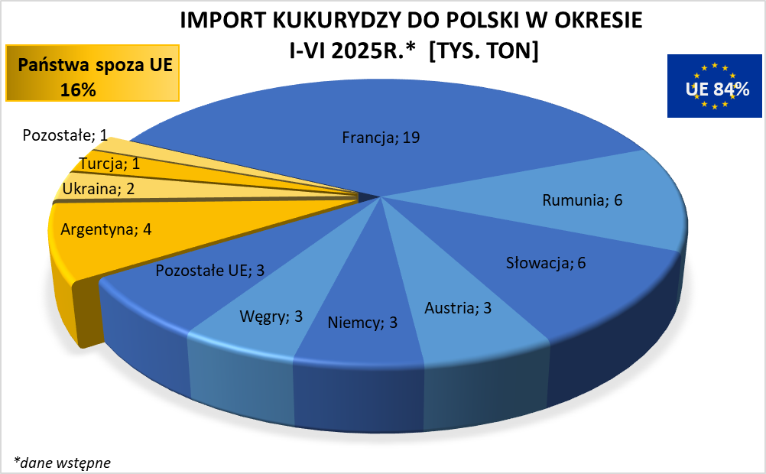

HZ wykresy 2024
